QUESTIONÁRIO
Teste Técnico - Análise de Dados

Dica: Utilize a base disponível na guia "Base Teste". Considere a data de fechamento dos negócios para os agrupamentos mensais, isso garantirá a correta análise dos períodos.

1 - Qual a conversão de vendas no mês de abr/2020?(Para a conversão considere os negócios com status "Ganho"/total de negócios)

R: | 17.40%

2 - Em qual mês de 2019 houve o maior número de negócios perdidos?

R: | Mês 7 foi o que teve maior número de negócios perdidos com um total de 5325

3 - Crie um gráfico com o total de vendas(negócios com status "Ganho") mensal dos anos 2019 e 2020, com uma linha de tendência linear.

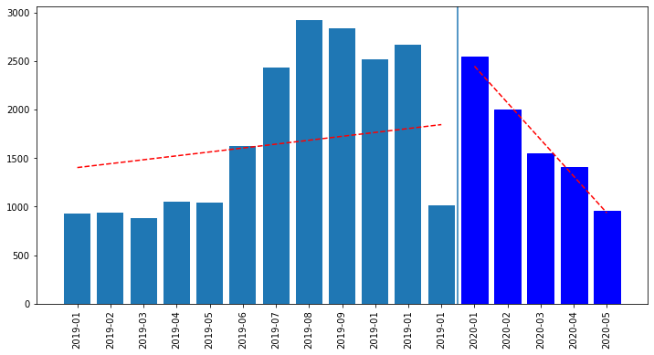

4 - Em qual dia da semana ocorreu o maior número de vendas no mês de fev/2020?

R: | Sexta-feira, com um total de 719 atividades concluídas como ganho

5 - Qual o tempo médio em dias do fechamento dos negócios em jan/2020?

R: | Removendo os outliers, o tempo médio para o período é de 6 dias.

6 - Qual proprietário possui a maior média de atividades concluídas em 2019?(Considere proprietários com mais de 40 negócios)

R: | O proprietário com a maior média de vendas é Rafael Fontana com cerca de 10.55 atividades concluídas no período

7 - Crie uma análise estatística da base de dados no ano de 2020 com abertura por mês (Utilize médias, correlação, quartil e mais funções que julgar relevantes)

R: | 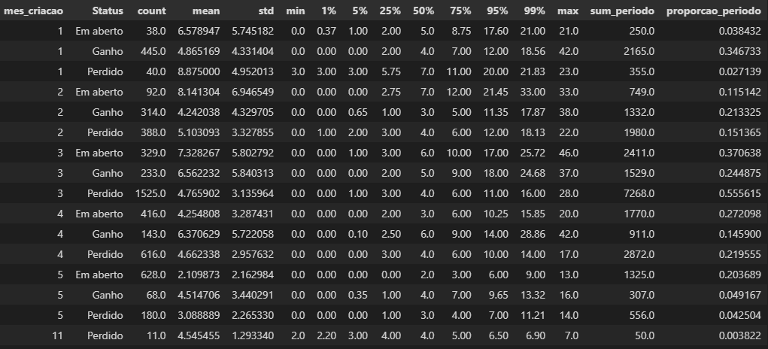

8 - Analisando o evolutivo mensal dos negócios do período entre jan/19 e jul/19, qual o índice de correlação apresentado entre o total de negócios e o total de negócios perdidos? A partir desse índice é possível afirmar que há uma relação entre esses dois indicadores? Justifique.

R: | Observando a correlação entre o total de atividade [Total_atividade] e as atividades concluídas, classificadas como perdido, vê-se um coeficiente de 0.94 indicando alta correlação positiva entre as duas variáveis. O índice por sí só, apesar de alto, não indica uma correlação entre os dois, porém sabe-se que as atividades classificadas como "Perdido", compõem a quantidade total de atividades do mês, logo as duas possuem sim relação uma com a outra.

9 - Analisando os dados históricos, crie uma projeção do total vendas para o mês de mai/2020. Explique como o cálculo foi realizado e quais parâmetros foram levados em consideração para a criação da projeção.

R: | Considerando o histórico dos dados, 80% das atividades onde há o status 'Ganho' são concluídas em até 29 dias da data de criação. Dessa forma, separando os dados que foram criados 29 dias antes do início de Maio, estima-se que o mês de Maio/2020 tenha um total de 1777, sendo 956 dessas atividades já definidas como 'Ganho'.

R: ALTERNATIVA | Abordagem alternativa, baseada na sazonalidade dos dados: Considerando a proporção histórica de Ganho e Perda para o mês de Maio, estima-se um total de 1464 atividades concluídas como Ganho para o mês de Maio/2020

Banco de dados

1 - Um banco de dados relacional organiza os dados em tabelas. Uma tabela é formada pelo conjunto de registros que obedecem uma estrutura de características, aqui chamadas de atributos ou colunas. Os atributos por sua vez são definidos pelos tipos de dados que armazenam. Em uma tabela de um banco de dados relacional é possível ter dados em uma mesma coluna com tipos diferentes(por exemplo: data, texto, números inteiros)?

R: | Em um banco de dados relacional, não é possível ter mais de um formato de dados numa mesma coluna

2 - Um analista decidiu realizar o cruzamento de dados entre duas tabelas utilizando como chave um id de negócios. Na tabela 1 há dados como data de abertura do negócio, status e número de atividades concluídas. Na tabela 2 estão presentes as informações de data de fechamento e proprietário do negócio. Como resultado o analista espera gerar uma base de dados enriquecida contendo todos os registros da tabela 1 com informações de data de fechamento e proprietário presentes na tabela 2, quando esses dados estiverem disponíveis. Para isso, qual o método de junção mais indicado para ser utilizado na consulta SQL do analista?

R: | Seria: LEFT JOIN tabela 2 ON tabela 1.id de negócios = tabela 2.id de negócios

3 - Durante o desenvolvimento de um relatório um analista criou uma consulta SQL para gerar indicadores de uma equipe. Ele precisou realizar o cruzamento de dados entre as duas tabelas a seguir:

 | Tabela 1 ID - Integer Data - Date Nome - Char Active - Integer | Tabela 2 ID - Char Status - Integer Sale - Integer

Ao criar a consulta o analista considerou para a junção o campo ID, mas ao executá-la percebeu um erro no comando. O que impossibilitou o cruzamento de dados entre as duas tabelas?

R: | o formato da coluna ID é diferente entre as tabelas

